2018_06_data
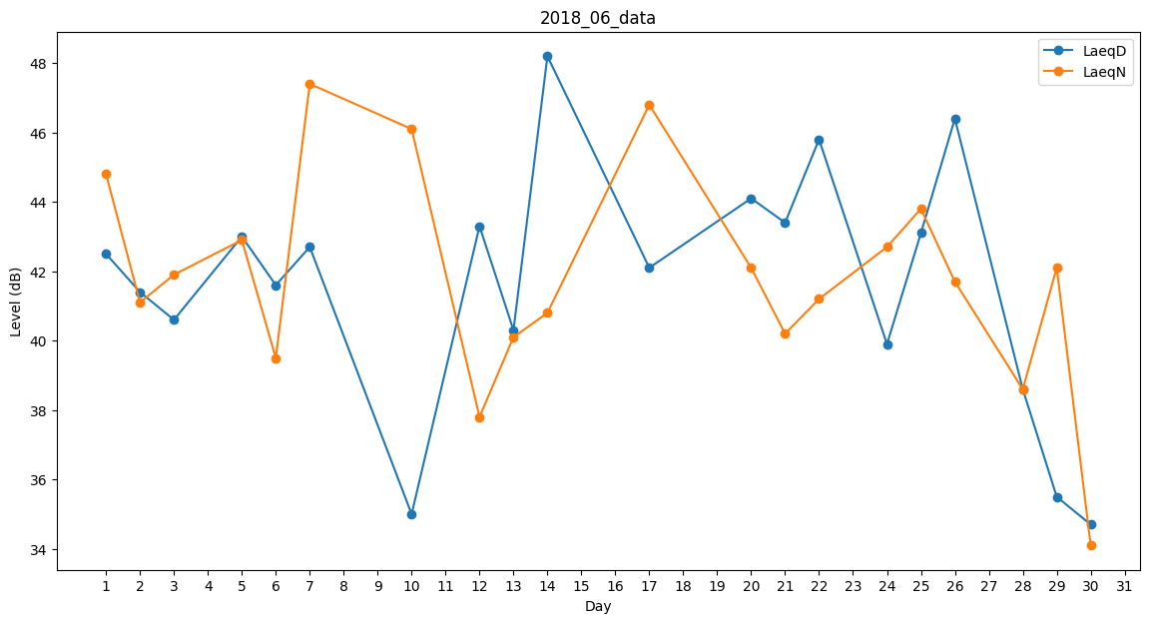
Day | LaeqD | LaeqN
1 | 42.5 | 44.8
2 | 41.4 | 41.1
3 | 40.6 | 41.9
4 | 33.5 | 0
5 | 43 | 42.9
6 | 41.6 | 39.5
7 | 42.7 | 47.4
8 | 0 | 33.3
9 | 0 | 39.2
10 | 35 | 46.1
11 | 47.2 | 0
12 | 43.3 | 37.8
13 | 40.3 | 40.1
14 | 48.2 | 40.8
15 | 47.1 | 0
16 | 33 | 0
17 | 42.1 | 46.8
18 | 42.2 | 0
19 | 39.8 | 0
20 | 44.1 | 42.1
21 | 43.4 | 40.2
22 | 45.8 | 41.2
23 | 44 | 0
24 | 39.9 | 42.7
25 | 43.1 | 43.8
26 | 46.4 | 41.7
27 | 0 | 0
28 | 38.6 | 38.6
29 | 35.5 | 42.1
30 | 34.7 | 34.1

